Perceptron
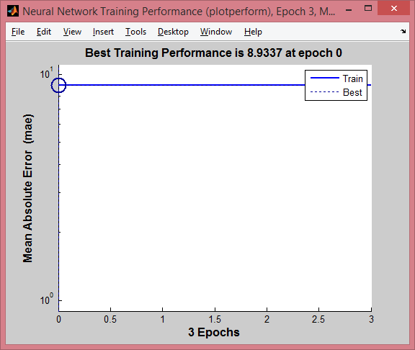

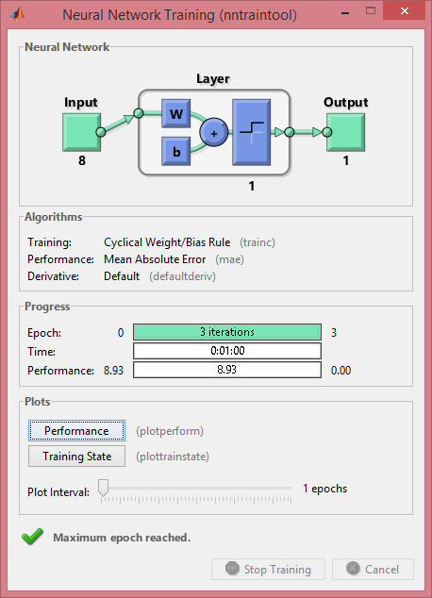
Dla zaledwie trzech iteracji proces nauki przebiegał minute.

WstecznejPropagacji_1_8
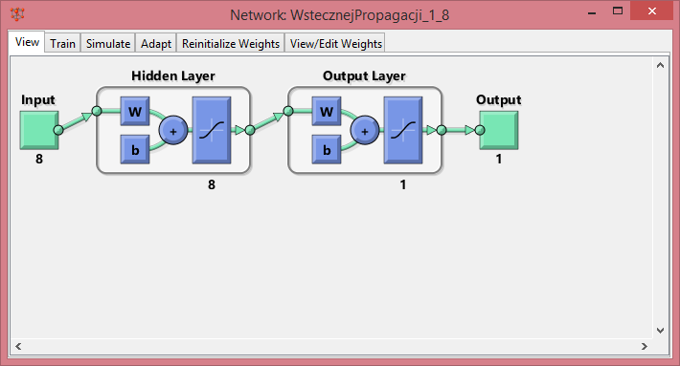
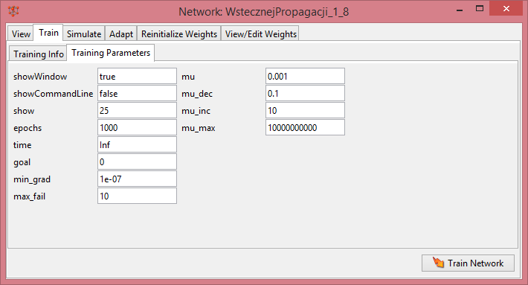

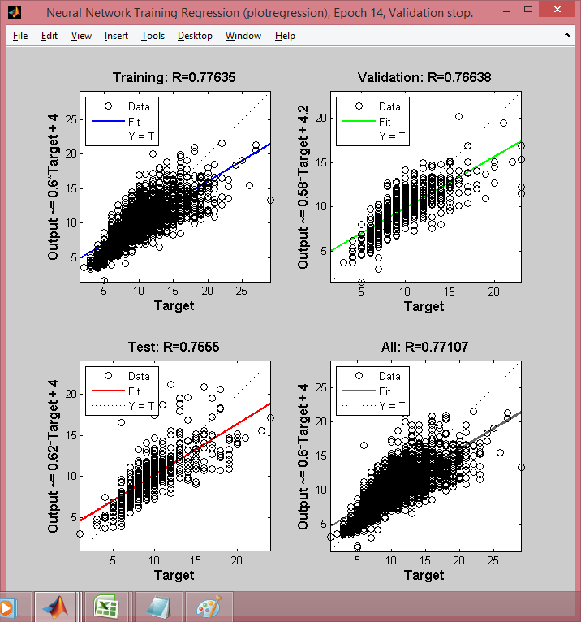
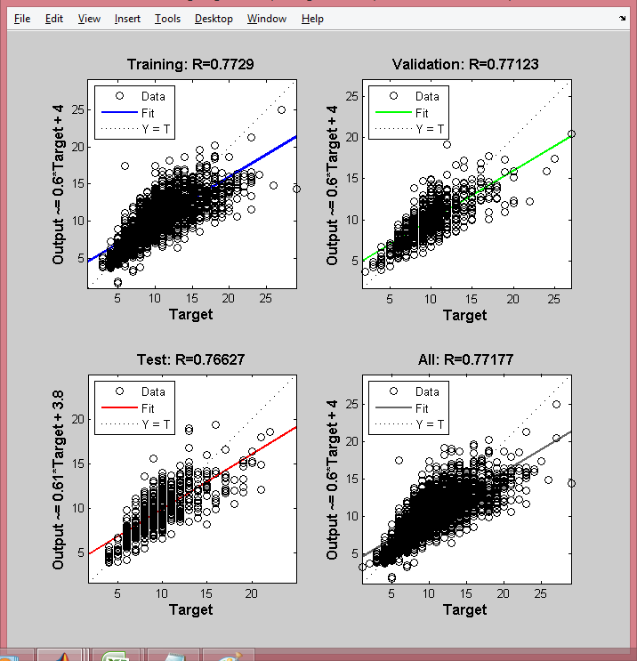

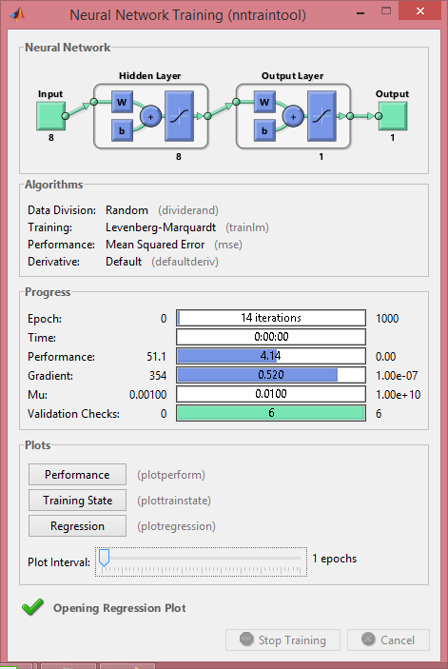

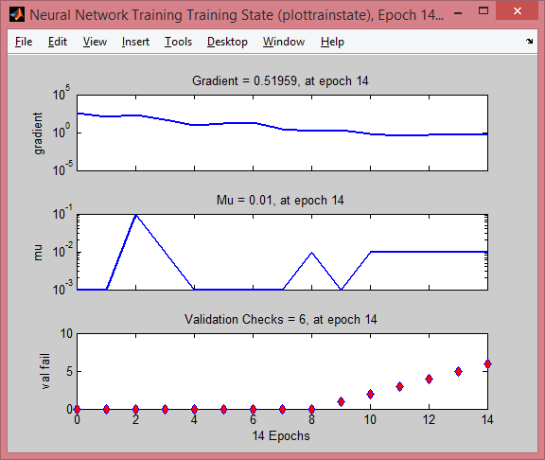

[9.0322 | 8.0779 | 11.4513 | 9.7685 | 6.7864 | 7.9998 | 15.9043 | 11.9472 | 9.6787 | 14.2329 | 12.8276 | 9.442 | 10.8875 | 10.8188 | 11.4639 | 11.4741 | 8.7977 | 9.6987 | 8.8948 | 8.8269 | 8.4795 | 7.3928 | 10.1015 | 9.8183 | 10.0441 | 11.6682 | 11.5791 | 11.6385 | 11.3638 | 8.7964 | 12.1651 | 14.1661 | 11.4534 | 11.7772 | 13.4483 | 8.0324 | 11.8005 | 9.1415 | 10.2144 | 8.7461 | 9.1052 | 10.731 | 4.6874 | 4.4352 | 4.4245 | 6.86 | 6.6665 | 10.3277 | 6.247 | 10.7717 | 9.5035 | 8.5444 | 9.2156 | 9.5359 | 8.7324 | 11.2811 | 9.3227 | 9.0205 | 5.3537 | 9.9825 | 8.6138 | 7.686 | 9.5397 | 8.5176 | 9.8573 | 8.4757 | 12.7912 | 17.0087 | 10.384 | 5.9954 | 12.8744 | 9.1898 | 14.0718 | 12.7742 | 10.5054 | 10.3269 | 12.4432 | 11.8462 | 13.0959 | 11.4283 | 10.8189 | 18.2097 | 12.7853 | 17.9967 | 13.0545 | 19.1146 | 12.5097 | 11.9154 | 10.1397 | 14.8263 | 10.7459 | 11.2164 | 14.3811 | 12.0149 | 13.7383 | 14.5822 | 12.0775 | 9.5205 | 10.2952 | 9.3042 | 7.0485 | 11.5484 | 14.1948 | 9.8666 | 11.6596 | 11.326 | 12.9967 | 11.4854 | 11.391 | 9.551 | 8.7249 | 9.5584 | 7.3087 | 11.0318 | 10.0575 | 10.0872 | 11.2861 | 10.7074 | 12.548 | 8.0005 | 9.8824 | 7.2028 | 11.6794 | 7.6063 | 6.2857 | 5.0102 | 6.8342 | 6.8554 | 14.4602 | 15.7585 | 13.2499 | 9.8383 | 7.7669 | 6.8234 | 5.492 | 10.0363 | 6.9235 | 7.9882 | 9.5274 | 8.7322 | 10.736 | 11.7469 | 13.8956 | 10.0633 | 10.1685 | 9.7818 | 9.7063 | 5.6691 | 4.3712 | 4.732 | 10.9316 | 11.7571 | 14.0515 | 13.7205 | 12.6931 | 10.0048 | 12.7951 | 16.3417 | 11.346 | 19.0051 | 12.2387 | 10.5567 | 11.0231 | 18.4139 | 19.3942 | 14.3528 | 15.0792 | 16.3734 | 15.9734 | 16.5473 | 15.8156 | 11.7637 | 9.9156 | 10.4159 | 4.3047 | 6.7944 | 5.1297 | 6.1819 | 4.4196 | 12.2097 | 11.315 | 14.9243 | 11.1599 | 11.1892 | 12.9424 | 10.9888 | 10.8138 | 12.2918 | 9.6532 | 11.4688 | 12.5081 | 12.1139 | 16.3719 | 7.1459 | 7.3685 | 10.4427 | 10.2019 | 16.0681 | 10.0939 | 12.2439 | 10.0011 | 15.2963 | 12.0639 | 13.3537 | 8.8791 | 10.9381 | 8.6802 | 8.3981 | 15.0904 | 7.2897 | 13.3652 | 7.7543 | 9.4506 | 10.7211 | 12.665 | 14.8527 | 10.2724 | 8.4635 | 11.6857 | 9.2763 | 10.1319 | 11.5914 | 11.319 | 11.0273 | 7.2541 | 10.5497 | 8.9414 | 6.8296 | 13.7686 | 12.5491 | 11.4731 | 14.6338 | 16.0483 | 5.8346 | 9.0121 | 5.9761 | 3.2631 | 3.8337 | 3.7724 | 4.0571 | 12.811 | 5.5401 | 5.141 | 6.2234 | 6.6123 | 6.6226 | 6.4529 | 6.9679 | 6.2905 | 7.3442 | 6.984 | 13.3615 | 9.7328 | 12.7297 | 12.7069 | 13.8157

WstecznejPropagacji_1_16
